2018_10_data
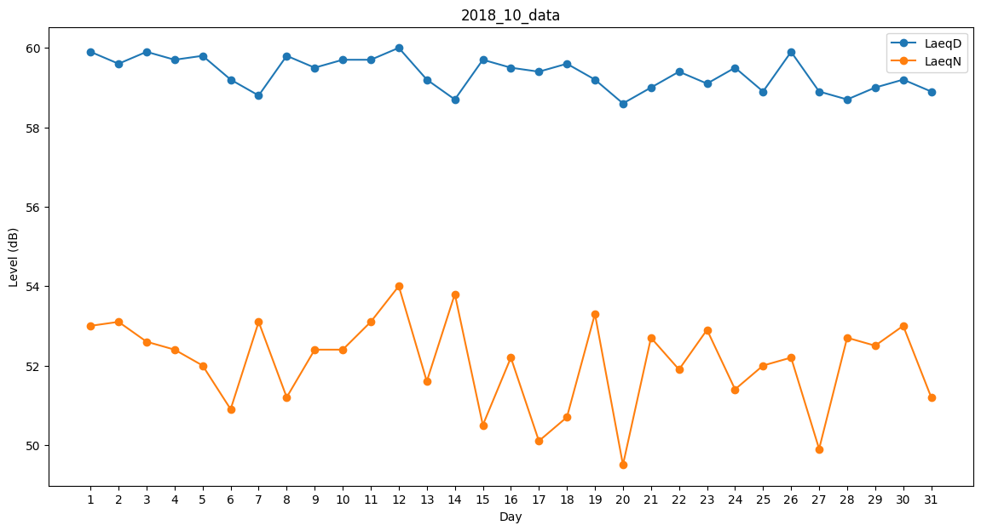
Day | LaeqD | LaeqN
1 | 59.9 | 53
2 | 59.6 | 53.1
3 | 59.9 | 52.6
4 | 59.7 | 52.4
5 | 59.8 | 52
6 | 59.2 | 50.9
7 | 58.8 | 53.1
8 | 59.8 | 51.2
9 | 59.5 | 52.4
10 | 59.7 | 52.4
11 | 59.7 | 53.1
12 | 60 | 54
13 | 59.2 | 51.6
14 | 58.7 | 53.8
15 | 59.7 | 50.5
16 | 59.5 | 52.2
17 | 59.4 | 50.1
18 | 59.6 | 50.7
19 | 59.2 | 53.3
20 | 58.6 | 49.5
21 | 59 | 52.7
22 | 59.4 | 51.9
23 | 59.1 | 52.9
24 | 59.5 | 51.4
25 | 58.9 | 52
26 | 59.9 | 52.2
27 | 58.9 | 49.9
28 | 58.7 | 52.7
29 | 59 | 52.5
30 | 59.2 | 53
31 | 58.9 | 51.2

